Catalogo
Item | Refrencia | Descripcion | Marca | Foto | Material | Caracteristicas |  | Precio |  | Consumo
1 | Pinzas | Abrazadera de mano de conexión a tierra Estática/antiestática de aviación de servicio pesado con dientes de bronce | Alptec | 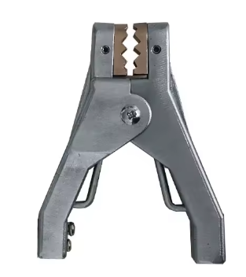 | Aluminio | 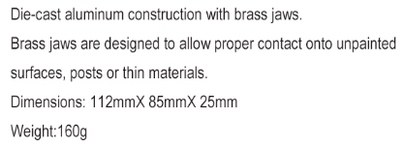 |  |  | https://www.alptec.com/en/ | 1 A 2 Años
2 | Pistola |  |  | 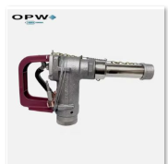 | Aluminio |  |  |  |  | 1 A 2 Años
3 | Alarma de Llenado |  | Alptec |  |  | 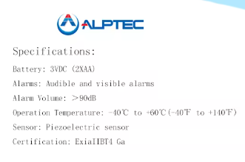 |  |  | https://www.alptec.com/en/ | 3-5 AÑOS
 |  |  |  |  |  |  | 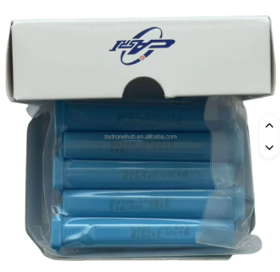 |  |  | Diario
 |  |  |  | 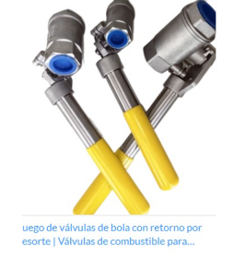 |  |  |  |  |  | Anual
 |  |  |  | 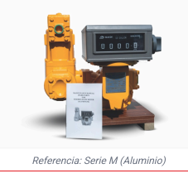
 |  |  |  | 
 |  |  |  | 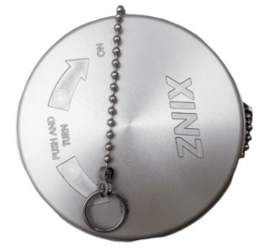 |  | 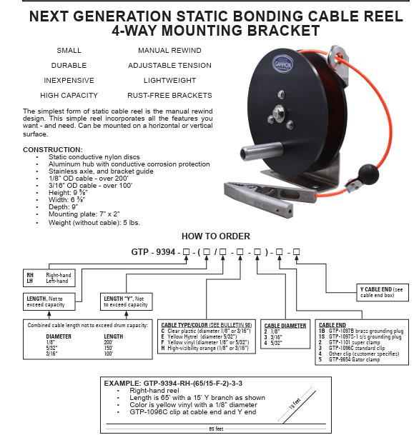 | 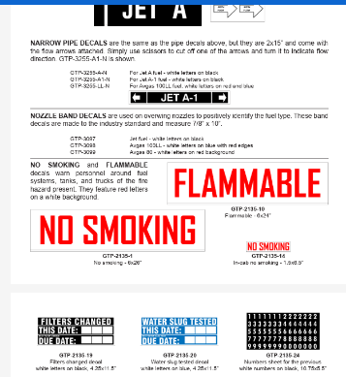

 |  |  |  | 